INSTRUÇÕES
Instruções Iniciais
Para facilitar a navegabilidade entre as planilhas
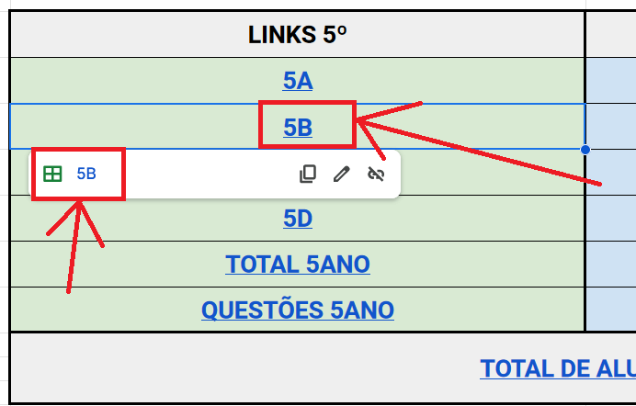
 | Prezado(a) Professor(a)
 | Este arquivo contém um número grande de planilhas.
 | Para facilitar o acesso às suas turmas, siga as orientações:
 | a) acesse a planilha MENU
 | b) aponte o mouse sobre qual é sua sala (2º D por exemplo)
 | c) clique sobre o ícone exibido (conforme figura ao lado)

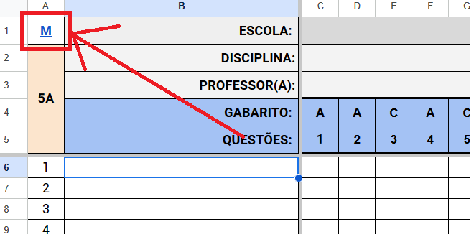
 | d) para retornar à planilha MENU, clique na letra "M"
 | localizada no canto superior esquerdo da planilha

TOTAL 5ANO
M | ESCOLA: |  | EMEB PROF AGENOR VEDOVELLO
5º | DISCIPLINA: |  | MATEMÁTICA
 | QUESTÕES: |  | 1 | 2 | 3 | 4 | 5 | 6 | 7 | 8 | 9 | 10 | 11 | 12 | 13 | 14 | 15 | 16 | 17 | 18 | 19 | 20 | 21 | 22
MUNICÍPIO: |  |  | 71.00 | 82.40 | 77.38 | 38.35 | 79.68 | 59.27 | 72.36 | 56.46 | 80.44 | 73.04 | 59.27 | 58.59 | 93.79 | 28.06 | 65.65 | 85.12 | 52.38 | 25.77 | 80.78 | 77.21 | 72.45 | 29.85
#NAME?
#NAME? |  |  | 72.73 | 77.27 | 72.73 | 68.18 | 90.91 | 59.09 | 77.27 | 59.09 | 68.18 | 77.27 | 59.09 | 77.27 | 100.00 | 18.18 | 59.09 | 95.45 | 59.09 | 45.45 | 72.73 | 86.36 | 72.73 | 72.73
#NAME? |  |  | 59.09 | 81.82 | 63.64 | 27.27 | 63.64 | 63.64 | 59.09 | 31.82 | 59.09 | 50.00 | 54.55 | 50.00 | 95.45 | 9.09 | 59.09 | 81.82 | 50.00 | 22.73 | 95.45 | 68.18 | 59.09 | 13.64
#NAME?
TOTAL DE ACERTOS: |  |  | #REF! | #REF! | #REF! | #REF! | #REF! | #REF! | #REF! | #REF! | #REF! | #REF! | #REF! | #REF! | #REF! | #REF! | #REF! | #REF! | #REF! | #REF! | #REF! | #REF! | #REF! | #REF!
MÉDIA DA ESCOLA: |  |  | 65.91 | 79.55 | 68.18 | 47.73 | 77.27 | 61.36 | 68.18 | 45.45 | 63.64 | 63.64 | 56.82 | 63.64 | 97.73 | 13.64 | 59.09 | 88.64 | 54.55 | 34.09 | 84.09 | 77.27 | 65.91 | 43.18
AGENOR |  | 5º ANO
5ºs MATEMÁTICA
 | MUNICÍPIO | 5A | 5B | 5C
1 | 71.00 | 0.00 | 72.73 | 59.09 | 0.00
2 | 82.40 | 0.00 | 77.27 | 81.82 | 0.00
3 | 77.38 | 0.00 | 72.73 | 63.64 | 0.00
4 | 38.35 | 0.00 | 68.18 | 27.27 | 0.00
5 | 79.68 | 0.00 | 90.91 | 63.64 | 0.00
6 | 59.27 | 0.00 | 59.09 | 63.64 | 0.00
7 | 72.36 | 0.00 | 77.27 | 59.09 | 0.00
8 | 56.46 | 0.00 | 59.09 | 31.82 | 0.00
9 | 80.44 | 0.00 | 68.18 | 59.09 | 0.00
10 | 73.04 | 0.00 | 77.27 | 50.00 | 0.00
11 | 59.27 | 0.00 | 59.09 | 54.55 | 0.00
12 | 58.59 | 0.00 | 77.27 | 50.00 | 0.00
13 | 93.79 | 0.00 | 100.00 | 95.45 | 0.00
14 | 28.06 | 0.00 | 18.18 | 9.09 | 0.00
15 | 65.65 | 0.00 | 59.09 | 59.09 | 0.00
16 | 85.12 | 0.00 | 95.45 | 81.82 | 0.00
17 | 52.38 | 0.00 | 59.09 | 50.00 | 0.00
18 | 25.77 | 0.00 | 45.45 | 22.73 | 0.00
19 | 80.78 | 0.00 | 72.73 | 95.45 | 0.00
20 | 77.21 | 0.00 | 86.36 | 68.18 | 0.00
21 | 72.45 | 0.00 | 72.73 | 59.09 | 0.00
22 | 29.85 | 0.00 | 72.73 | 13.64 | 0.00
PROVAS FEITAS |  | #REF!
MÉDIA MATEMÁTICA |  | 0.00

TOTAL 9ANO
M | ESCOLA: |  | EMEB PROF AGENOR VEDOVELLO
9º | DISCIPLINA: |  | MATEMÁTICA
 | QUESTÕES: |  | 1 | 2 | 3 | 4 | 5 | 6 | 7 | 8 | 9 | 10 | 11 | 12 | 13 | 14 | 15 | 16 | 17 | 18 | 19
MUNICÍPIO: |  |  | 45.77 | 38.83 | 21.03 | 45.67 | 57.14 | 36.22 | 27.77 | 18.51 | 30.18 | 50.30 | 49.09 | 27.26 | 47.79 | 24.75 | 36.32 | 28.57 | 66.10 | 64.49 | 44.77
#NAME? |  |  | 40.74 | 29.63 | 11.11 | 44.44 | 59.26 | 33.33 | 33.33 | 18.52 | 22.22 | 55.56 | 14.81 | 33.33 | 48.15 | 25.93 | 40.74 | 14.81 | 66.67 | 48.15 | 33.33
#NAME? |  |  | 26.92 | 23.08 | 26.92 | 26.92 | 61.54 | 23.08 | 19.23 | 7.69 | 26.92 | 34.62 | 15.38 | 38.46 | 57.69 | 23.08 | 19.23 | 42.31 | 11.54 | 73.08 | 46.15
#NAME? |  |  | 31.82 | 27.27 | 36.36 | 45.45 | 59.09 | 31.82 | 31.82 | 22.73 | 18.18 | 45.45 | 45.45 | 13.64 | 31.82 | 18.18 | 50.00 | 22.73 | 36.36 | 63.64 | 50.00
#NAME?
TOTAL DE ACERTOS: |  |  | 25 | 20 | 18 | 29 | 45 | 22 | 21 | 12 | 17 | 34 | 18 | 22 | 35 | 17 | 27 | 20 | 29 | 46 | 32
MÉDIA DA ESCOLA: |  |  | 33.16 | 26.66 | 24.80 | 38.94 | 59.96 | 29.41 | 28.13 | 16.31 | 22.44 | 45.21 | 25.22 | 28.48 | 45.89 | 22.39 | 36.66 | 26.62 | 38.19 | 61.62 | 43.16
9ºs MATEMÁTICA
 | MUNICÍPIO | 9A | 9B | 9C
1 | 45.77 | 40.74 | 26.92 | 31.82 | 0.00
2 | 38.83 | 29.63 | 23.08 | 27.27 | 0.00
3 | 21.03 | 11.11 | 26.92 | 36.36 | 0.00
4 | 45.67 | 44.44 | 26.92 | 45.45 | 0.00
5 | 57.14 | 59.26 | 61.54 | 59.09 | 0.00
6 | 36.22 | 33.33 | 23.08 | 31.82 | 0.00
7 | 27.77 | 33.33 | 19.23 | 31.82 | 0.00
8 | 18.51 | 18.52 | 7.69 | 22.73 | 0.00
9 | 30.18 | 22.22 | 26.92 | 18.18 | 0.00
10 | 50.30 | 55.56 | 34.62 | 45.45 | 0.00
11 | 49.09 | 14.81 | 15.38 | 45.45 | 0.00
12 | 27.26 | 33.33 | 38.46 | 13.64 | 0.00
13 | 47.79 | 48.15 | 57.69 | 31.82 | 0.00
14 | 24.75 | 25.93 | 23.08 | 18.18 | 0.00
15 | 36.32 | 40.74 | 19.23 | 50.00 | 0.00
16 | 28.57 | 14.81 | 42.31 | 22.73 | 0.00
17 | 66.10 | 66.67 | 11.54 | 36.36 | 0.00
18 | 64.49 | 48.15 | 73.08 | 63.64 | 0.00
19 | 44.77 | 33.33 | 46.15 | 50.00 | 0.00
AGENOR |  | 9º ANO
PROVAS FEITAS |  | 75
MÉDIA MATEMÁTICA |  | 0.00

